Sheet1
功能性bug列表 | 位置 | 描述 | 状态 | 备注 | 更新时间
1 | 行程详情 | 创建一个新的行程之后，进入这个行程的行程详情，不能马上显示行程详情，需要退出程序，再次进入之后，才能显示行程详情 | 已修改
2 | 创建行程 | 创建行程时，填完信息后，从相册选择图片之后，再用相机拍摄照片时，会报错 | 已修改
3 | 创建行程 | 创建行程时，首先上传照片，上传照片模式为拍照，照片拍摄完毕后，返回填写文字信息，在返回填写文字信息的过程中，会报空指针错误 | 已修改
4 | 创建行程 | 创建需求时，在填写完文字信息之后，上传照片选择拍照模式时，拍完照片返回编辑界面，会报空指针错误 | 已修改
5 | 创建行程 | 创建行程时，不填出发时间或者到达时间，报错 | 已修改
6 | 创建需求 | 创建一个新的需求之后，进入这个需求的行程详情，不能马上显示行程详情，需要退出程序，再次进入之后，才能显示行程详情 | 已修改
7 | 创建需求 | 创建需求时，只限制了物品名称和数量非空，更多的信息应该设置为非空（收货地，原产地，品牌，预期时间） | 已修改
8 | 创建需求 | 创建需求时，在填写完文字信息之后，上传照片选择拍照模式时，拍完照片返回编辑界面，拍摄的照片没有显示在gridview上，提交之后，需求创建成功，但是拍摄的照片并没有上传 | 已修改
9 | 创建需求 | 创建需求时，首先上传照片，上传照片模式为拍照，照片拍摄完毕后，返回编辑界面填写文字，编辑界面上的gridview上没有显示拍摄的照片，提交之后，需求创建成功，但是需求详情并不现实拍摄过的图片 | 已修改
10 | 创建需求 | 创建需求时，填完信息后，从相册选择图片之后，再用相机拍摄照片时，用相机拍摄的照片没有上传成功 | 已修改
11 | 需求详情 | 需求详情中，当服务费为null时，不应该显示为null,可以设置为0.0 | 已修改
12 | 需求详情 | 需求详情中有图片时，不应该显示“相册没有图片”的文字 | 已修改
13 | 我的收藏 | 收藏行程失败 | 已修改
14 | 我的收藏 | 在点击我的收藏中的某一个需求详情时，显示失败 | 已修改
15 | 我的收藏 | 收藏行程之后，只能显示收藏的3个行程 | 已修改 | 这个bug是由于在拉取行程时，每次只能拉取一部分进行匹配，从而造成了遗漏，修改的方法是增大了mPageSize，这种方法没有从根本上解决问题，还是需要在服务器上存储收藏的行程的信息
16 | 我的收藏 | 收藏需求之后，只能显示收藏的3个需求 | 已修改 | 这个bug是由于在拉取需求时，每次只能拉取一部分进行匹配，从而造成了遗漏，修改的方法是增大了mPageSize，这种方法没有从根本上解决问题，还是需要在服务器上存储收藏的需求的信息
17 | 我的发布 | 在点击我的发布中的某一个需求的需求详情时，显示失败 | 已修改
18 | 订单详情 | 订单详情不能点击 | 已修改 | 之前是报405错误，现在是没有点击效果 | 2016-05-06
19 | 用户注册 | 用户注册时，使用用过的用户名进行注册时，应该提示“该用户名已被使用”；使用用过的邮箱注册时，同样提示“该邮箱已被使用” | 未修改 | P3
20 | 微信登录 | 微信登录失败 | 已修改 | 目前可以和微信关联起来，但是关联之后点“确认登录”还是登录不进去 | 2016-05-06
21 | 登录页面 | 忘记密码不能用 | 已修改
22 | 聊天页面 | 不能发送图片 | 未修改 |  | 2016-05-20
23 | 我的消息列表 | 在聊天界面后，发送图片，程序出错，自动跳转到主界面，点击我的消息，进入消息列表，显示的聊天对象信息不完整，并且点击进入聊天详情出错 | 未修改 |  | 2016-05-20
24 | 我的消息 | 用之前注册dt的账户登录，在联系卖家或者买家时，消息内容发送失败，不显示文字信息，并且接收不到其他用户发送过来的消息 | 未修改 | 新注册的用户可以正常操作，可能是因为在新注册的时候，选择了“我是代购人” | 2016-05-20
25 | 订单列表 | 创建订单成功后，没有在订单列表显示出来 | 已修改 |  | 2016-05-20
26 | 微信登录--与卖家聊天 | 在聊天界面上，显示的是我的电脑，而不是卖家用户名，并且聊天文字发送失败 | 未修改 |  | 2016-05-20
27 | 微信登录--与买家聊天 | 在聊天界面上，显示的是我的电脑，而不是买家用户名，并且聊天文字发送失败 | 未修改 |  | 2016-05-20
28 | 微信登录--创建订单 | 在填写完订单信息之后，点击提交按钮，创建失败，提示网络不给力 | 已修改 |  | 2016-05-20
29 | 微信登录--修改性别 | 修改性别时，提示网络不给力，点击返回键之后，再次进入个人资料，显示的结果变为修改后的结果 | 已修改 |  | 2016-05-20
30 | 订单详情 | 订单详情信息显示不完整，收货人姓名，联系电话，收货地址都没有显示，合计价格显示为null | 未修改 |  | 2016-06-05
31 | 地址详情 | 在我的列表上，点击地址，不能进入地址详情 | 未修改 |  | 2016-06-05
32 | 订单流程 | 在我的订单中，对一个“等待收货”的订单，点击“确认收货”按钮，提示网络不给力，更新订单信息失败 | 未修改 |  | 2016-06-05
33 | 发布行程 | 在创建行程，上传图片时，不能同时上传9张图片(8张是可以上传的) | 未修改 |  | 2016-06-25
34 | 发布需求 | 在创建需求，上传图片时，不能同时上传9张图片(8张是可以上传的) | 未修改 |  | 2016-06-25
35 | 聊天页面 | 1.在利用普通账号和微信登录的账号进行聊天时，聊天信息记录都显示在右边； 2.在以微信登录方式进入时，聊天界面上的联系人显示的是自己的用户名，而不是聊天对象的用户名(grace_dt是登录用户，她和dt聊天，结果她的聊天界面上显示的是自己的用户名grace_dt，而不是dt) | 未修改 | 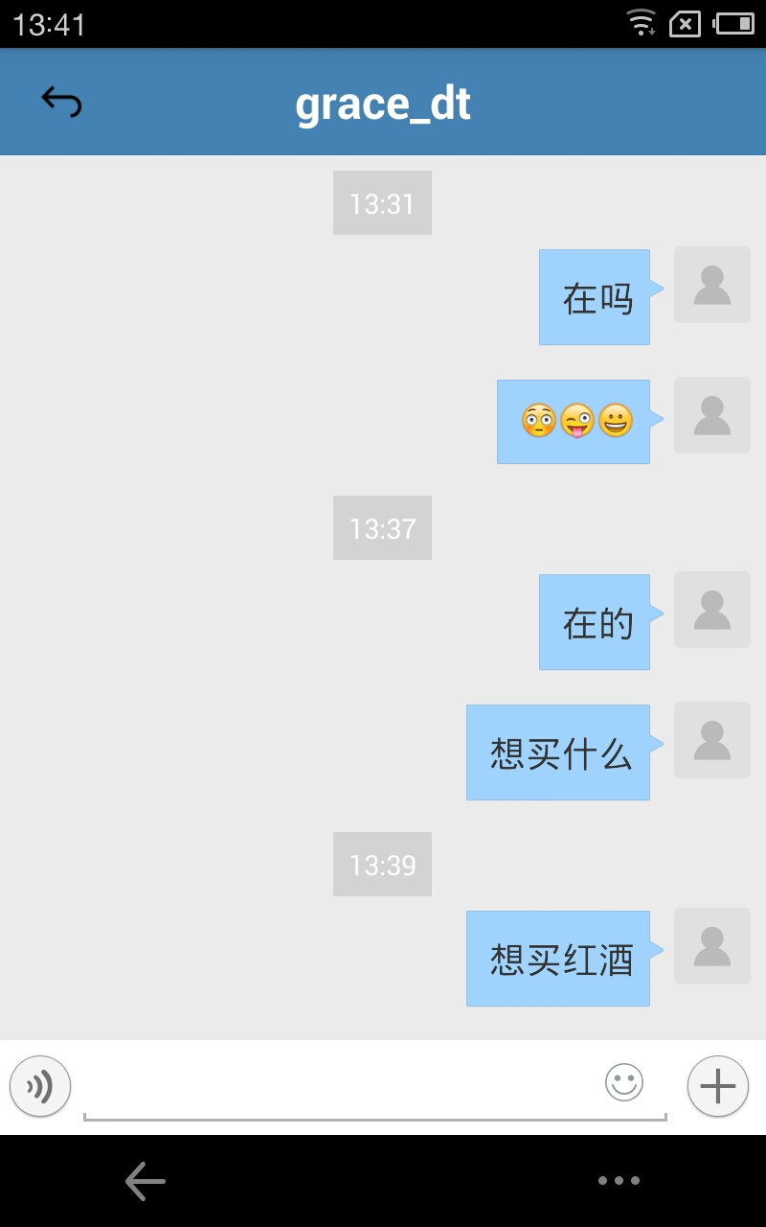 | 2016-06-25
36

非功能性bug列表 | 位置 | 描述 | 状态 | 备注
1 | 行程详情界面 | 在行程详情界面，应该排除聊天对象是用户自己 | 已修改
2 | 创建订单 | 在创建订单时，不应该通过自己的行程详情，与自己创建订单 | 未修改
3 | gogou apk的logo | 将正方形的logo的四个边角改为圆弧形的比较好 | 未修改
4 | 我的收藏 | 收藏的行程和需求的数据应该上传到服务器，在显示的时候，从服务器拉取数据显示 | 未修改
5 | 我的订单 | 显示我的订单列表，“点击可以刷新更多”字样不需要一直显示 | 未修改 |  | 2016-05-06
6 | 创建行程 | 在创建行程，选择优先物品类别，点击加号，再次选择，就可以添加多个类别，这种方式不太清晰，不太便于用户理解 | 未修改 | 可以还是做成checkbox的形式，用户在物品类别列表上打“√”进行多选 | 2016-05-06

